Aufbau-Logik
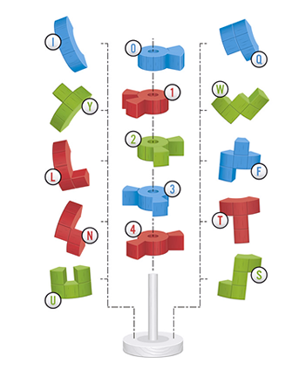
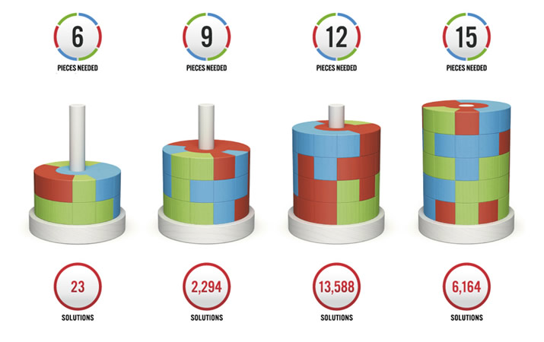

 | Anzahl: | 23 | 92 | 28 | 9

 |  | Sortierlogik
Zentrale Steine |  | 012
oberste Ebene |  | 0
mittlere Ebene |  | 1
unterste Ebene |  | 2
immer mit der größten Zahl beginnen

